상품제안서
스마트폰과 연동되는 실내 공기질 측정기 | 상품코드: F18627

 |  |  |  |  |  |  | 02-412-0044 | www.easy1.co.kr
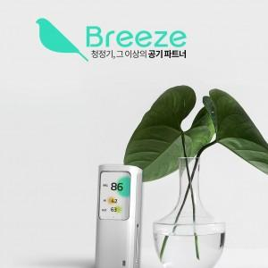

【상세/제작정보】 | 새집증후군의 원인물질인 포름알데히드 및 초미세먼지부터 일산화탄소와 이산화탄소 그리고 온습도까지 측정가능한 실내공기질 측정기 Breeze 입니다. 8개의 센서가 탑재되어 사용자가 머물고있는 실내 및 실외의 공기질을 스마트폰 Breeze 전용 APP 을 통해 알려줍니다. 본 제품은 KC인증과 미세먼지 등급에 대한 1등급 인증서를 보유하고 있는 제품으로 믿을 수 있는 제품입니다.

【인쇄/포장옵션】 | 기타 / 포장지포장

【공급단가】 | 수량 | 1~ | 10~ | 30~ | 50~ | 100~
*VAT별도 | 단가 | 247,000원 | 243,200원 | 237,500원 | 228,000원 | 218,500원

【상품 URL】 | https://dev.easy1.co.kr:443/src/goods_detail.php?gdno=18627

